MERCADO LIVRE 01
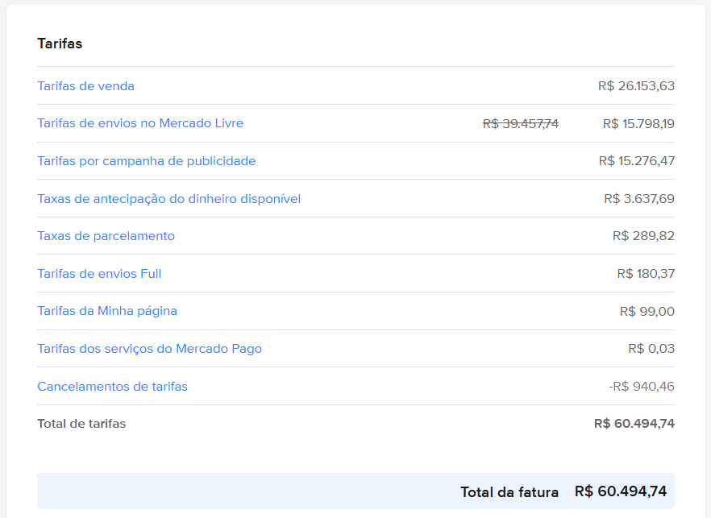
Nº NF-e | Data da tarifa | Nº da tarifa | Detalhe | Nº da tarifa estornada | Valor da tarifa | Unidades armazenadas | Tamanho da unidade | Tarifa por unidade | Informação sobre a tarifa |  |  |  |  |  |  |  | Detalhes do cálculo da tarifa
00000000000001836347 | 2026-01-01 | 55718109705 | Tarifa pelo serviço de armazenamento Full |  | 0.44 | 34 | Média | 0.013 | N° NF-e | Data da tarifa | Número da tarifa | Detalhe | Descontado da operação | Status da tarifa | Tarifa cancelada | Valor da tarifa | Subtotal sem desconto
00000202600000748934 | 2026-01-01 | 55718150195 | Tarifa pelo serviço de armazenamento Full |  | 0.01 | 2 | Pequena | 0.007 | NF-e não aplicável | 2026-01-02 | 55753640148 | Taxa de parcelamento | Sim |  |  | 4.62
00000000000001836347 | 2026-01-01 | 55718154721 | Tarifa pelo serviço de armazenamento Full |  | 0.02 | 3 | Pequena | 0.007 | 00000000000008687352 | 2026-01-02 | 55753640155 | Custo por vender no Mercado Livre | Sim |  |  | 12.83
00000000000000013989 | 2026-01-01 | 55718154929 | Tarifa pelo serviço de armazenamento Full |  | 0.03 | 5 | Pequena | 0.007 | 00000000000014542366 | 2026-01-02 | 55755117882 | Custo por cobrar no Mercado Pago | Sim |  |  | 4.76
00000000000000013989 | 2026-01-01 | 55718155037 | Tarifa pelo serviço de armazenamento Full |  | 0.03 | 3 | Média | 0.013 | NF-e não aplicável | 2026-01-02 | 55755117887 | Taxa de parcelamento | Sim |  |  | 7.37
00000000000001836347 | 2026-01-01 | 55718182930 | Tarifa pelo serviço de armazenamento Full |  | 0.01 | 2 | Pequena | 0.007 | 00000000000008687352 | 2026-01-02 | 55755117895 | Custo por vender no Mercado Livre | Sim |  |  | 16.75
00000000000002754719 | 2026-01-01 | 55718203824 | Tarifa pelo serviço de armazenamento Full |  | 0.05 | 4 | Média | 0.013 | NF-e não aplicável | 2026-01-02 | 55756243093 | Taxa de parcelamento | Sim |  |  | 0.85
00000202600000748934 | 2026-01-01 | 55718203831 | Tarifa pelo serviço de armazenamento Full |  | 0.06 | 5 | Média | 0.013 | 00000000000014542366 | 2026-01-02 | 55756243097 | Custo por cobrar no Mercado Pago | Sim |  |  | 1.45
00000000000001836347 | 2026-01-01 | 55718207531 | Tarifa pelo serviço de armazenamento Full |  | 0.02 | 4 | Pequena | 0.007 | 00000000000008687352 | 2026-01-02 | 55756243101 | Custo por vender no Mercado Livre | Sim |  |  | 7.93
00000000000002754719 | 2026-01-01 | 55718215026 | Tarifa pelo serviço de armazenamento Full |  | 0.01 | 2 | Pequena | 0.007 | 00000000000008687352 | 2026-01-02 | 55758032988 | Cancelamento do Custo por vender no Mercado Livre | Não se aplica |  | 55389995248 | -11.93
00000000000001836347 | 2026-01-01 | 55718215159 | Tarifa pelo serviço de armazenamento Full |  | 0.52 | 40 | Média | 0.013 | 00000000000014542366 | 2026-01-02 | 55758033003 | Cancelamento do Custo por cobrar no Mercado Pago | Não se aplica |  | 55389995230 | -0.05
00000000000002754719 | 2026-01-01 | 55718215748 | Tarifa pelo serviço de armazenamento Full |  | 0.06 | 5 | Média | 0.013 | 00000000000008687352 | 2026-01-02 | 55758052575 | Cancelamento do Custo por vender no Mercado Livre | Não se aplica |  | 55383401392 | -12.77
00000202600000748934 | 2026-01-02 | 55762761503 | Tarifa pelo serviço de armazenamento Full |  | 0.01 | 2 | Pequena | 0.007 | 00000000000014542366 | 2026-01-02 | 55758052578 | Cancelamento do Custo por cobrar no Mercado Pago | Não se aplica |  | 55383401377 | -0.05
00000000000000013989 | 2026-01-02 | 55762778665 | Tarifa pelo serviço de armazenamento Full |  | 0.03 | 5 | Pequena | 0.007 | NF-e não aplicável | 2026-01-02 | 55758422260 | Taxa de parcelamento | Sim |  |  | 1.34
00000000000002754719 | 2026-01-02 | 55762830885 | Tarifa pelo serviço de armazenamento Full |  | 0.06 | 5 | Média | 0.013 | 00000000000014542366 | 2026-01-02 | 55758422263 | Custo por cobrar no Mercado Pago | Sim |  |  | 1.45
00000000000000013989 | 2026-01-02 | 55762831219 | Tarifa pelo serviço de armazenamento Full |  | 0.03 | 3 | Média | 0.013 | 00000000000008687352 | 2026-01-02 | 55758422268 | Custo por vender no Mercado Livre | Sim |  |  | 10.03
00000000000001836347 | 2026-01-02 | 55762831731 | Tarifa pelo serviço de armazenamento Full |  | 0.02 | 3 | Pequena | 0.007 | NF-e não aplicável | 2026-01-02 | 55758964773 | Taxa de parcelamento | Sim |  |  | 6.26
00000000000001836347 | 2026-01-02 | 55762941945 | Tarifa pelo serviço de armazenamento Full |  | 0.52 | 40 | Média | 0.013 | 00000000000014542366 | 2026-01-02 | 55758964781 | Custo por cobrar no Mercado Pago | Sim |  |  | 10.75
00000202600000748934 | 2026-01-02 | 55762941959 | Tarifa pelo serviço de armazenamento Full |  | 0.06 | 5 | Média | 0.013 | 00000000000008687352 | 2026-01-02 | 55758964791 | Custo por vender no Mercado Livre | Sim |  |  | 48.25
00000000000001836347 | 2026-01-02 | 55762949395 | Tarifa pelo serviço de armazenamento Full |  | 0.01 | 2 | Pequena | 0.007 | 00000000000014542366 | 2026-01-02 | 55759091611 | Custo por cobrar no Mercado Pago | Sim |  |  | 3.36
00000000000002754719 | 2026-01-02 | 55762968506 | Tarifa pelo serviço de armazenamento Full |  | 0.05 | 4 | Média | 0.013 | NF-e não aplicável | 2026-01-02 | 55759091615 | Taxa de parcelamento | Sim |  |  | 3.81
00000000000001836347 | 2026-01-02 | 55762975962 | Tarifa pelo serviço de armazenamento Full |  | 0.44 | 34 | Média | 0.013 | 00000000000008687352 | 2026-01-02 | 55759091620 | Custo por vender no Mercado Livre | Sim |  |  | 13.21
00000000000002754719 | 2026-01-02 | 55763313032 | Tarifa pelo serviço de armazenamento Full |  | 0.01 | 2 | Pequena | 0.007 | 00000000000014542366 | 2026-01-02 | 55760263599 | Custo por cobrar no Mercado Pago | Sim |  |  | 0.05
00000000000001836347 | 2026-01-03 | 55810791166 | Tarifa pelo serviço de armazenamento Full |  | 0.02 | 3 | Pequena | 0.007 | 00000000000008687352 | 2026-01-02 | 55760263605 | Custo por vender no Mercado Livre | Sim |  |  | 12.77
00000202600000748934 | 2026-01-03 | 55810800477 | Tarifa pelo serviço de armazenamento Full |  | 0.06 | 5 | Média | 0.013 | 00000000000014542366 | 2026-01-02 | 55761028006 | Custo por cobrar no Mercado Pago | Sim |  |  | 3.36
00000202600000748934 | 2026-01-03 | 55810809847 | Tarifa pelo serviço de armazenamento Full |  | 0.01 | 2 | Pequena | 0.007 | NF-e não aplicável | 2026-01-02 | 55761028017 | Taxa de parcelamento | Sim |  |  | 3.81
00000000000001836347 | 2026-01-03 | 55810809889 | Tarifa pelo serviço de armazenamento Full |  | 0.52 | 40 | Média | 0.013 | 00000000000008687352 | 2026-01-02 | 55761028024 | Custo por vender no Mercado Livre | Sim |  |  | 13.21
00000000000002754719 | 2026-01-03 | 55810810297 | Tarifa pelo serviço de armazenamento Full |  | 0.05 | 4 | Média | 0.013 | 00000000000014542366 | 2026-01-02 | 55761302480 | Custo por cobrar no Mercado Pago | Sim |  |  | 3.36
00000000000000013989 | 2026-01-03 | 55810810323 | Tarifa pelo serviço de armazenamento Full |  | 0.03 | 5 | Pequena | 0.007 | 00000000000008687352 | 2026-01-02 | 55761302486 | Custo por vender no Mercado Livre | Sim |  |  | 12.51
00000000000001836347 | 2026-01-03 | 55810898016 | Tarifa pelo serviço de armazenamento Full |  | 0.44 | 34 | Média | 0.013 | NF-e não aplicável | 2026-01-02 | 55761302488 | Taxa de parcelamento | Sim |  |  | 4.51
00000000000001836347 | 2026-01-03 | 55810907350 | Tarifa pelo serviço de armazenamento Full |  | 0.01 | 2 | Pequena | 0.007 | 00000000000008687352 | 2026-01-02 | 55761626903 | Custo por vender no Mercado Livre | Sim |  |  | 9.45
00000000000002754719 | 2026-01-03 | 55810914361 | Tarifa pelo serviço de armazenamento Full |  | 0.06 | 5 | Média | 0.013 | 00000000000014542366 | 2026-01-02 | 55761626906 | Custo por cobrar no Mercado Pago | Sim |  |  | 2.52
00000000000000013989 | 2026-01-03 | 55810914444 | Tarifa pelo serviço de armazenamento Full |  | 0.03 | 3 | Média | 0.013 | NF-e não aplicável | 2026-01-02 | 55761626908 | Taxa de parcelamento | Sim |  |  | 2.86
00000202600000748934 | 2026-01-04 | 55856763856 | Tarifa pelo serviço de armazenamento Full |  | 0.06 | 5 | Média | 0.013 | 00000202600000748934 | 2026-01-02 | 55762761503 | Tarifa pelo serviço de armazenamento Full | Não |  |  | 0.01 | 0.01
...

